工作表1
 | JGX |  |  | 其他競品
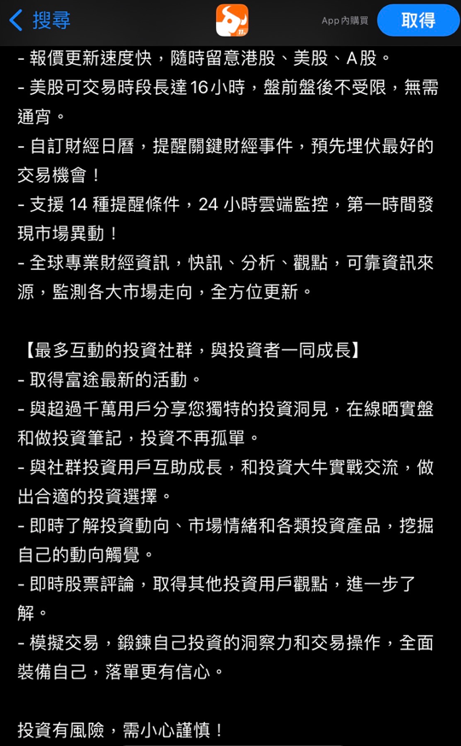
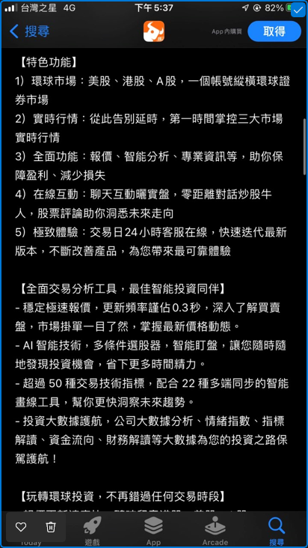
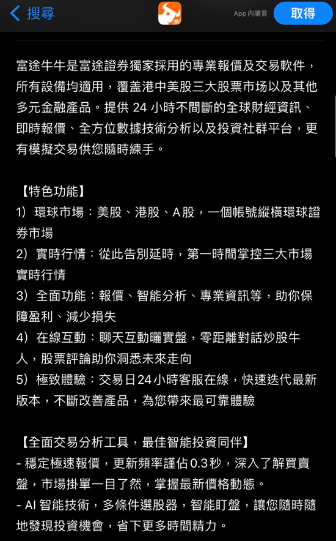
可本地化的資訊 | 名稱 | 名稱通過審查後，才會顯示在 App Store。 | JiaGuanXin嘉冠信 | 富途牛牛 - 美股 港股 期權 ETFs 股票報價交易
 | 副標題 | 副標題通過審查後，才會顯示在 App Store。 | JiaGuanXin嘉冠信 | 融資融券 期權期貨 基金債券
一般資訊
 | 套件識別碼 | 套件識別碼必須與在 Xcode 中使用的相符。套件識別碼在提交首個建置版本後便無法再更改。 | 不需提交
 | SKU | App 獨一無二的 ID，不會顯示在 App Store 上。 | 不需提交
 | Apple ID | 系統自動產生、指定給 App 的 ID。 | 不需提交
 | 主要語言 | 主要語言將會立即顯示在 App Store。 | 簡體中文
 | 類別 | 類別通過審查後，才會顯示在 App Store。 | 財經+商業
 | 內容版權 | 如果你的 App 包含、顯示或存取了任何第三方內容，你就必須擁有該內容的版權或獲准使用該內容。 | 是，我的 App 包含、顯示或存取了第三方內容，且我有相應的必要版權。
 | 年齡分級 | 此 App 的年齡分級將顯示於所有平台上的 App Store。 | 全無
App 隱私權 | 隱私權政策
 | 隱私權政策 URL | 連結至隱私權政策的 URL。所有 App 皆須提供隱私權政策。 | https://zyzq.support.longbridgewhale.com/topics/misc/privacy-policy
 | 使用者隱私權選擇 URL(可留空) | App 使用者可透過此 URL 修改和刪除從 App 所收集的資料，或決定資料的使用和共享方式。 | 無
IOS App |  | 此 App 版本的產品頁面將使用下列素材與元資料於 App Store 中進行發佈。繁體中文?
 | Iphone6.7 | 拖移最多 3 個 App 預覽和 10 張截圖至此處。(1290 x 2796px 或 2796 x 1290px) | 需要提供圖片
 | Iphone6.5 | 拖移最多 3 個 App 預覽和 10 張截圖至此處。(1242 x 2688px、2688 x 1242px、1284 x 2778px 或 2778 x 1284px) | 需要提供圖片
 | Iphone5.5 | 拖移最多 3 個 App 預覽和 10 張截圖至此處。(1242 x 2208px 或 2208 x 1242px) | 需要提供圖片
 | 行銷宣傳文字 | 行銷宣傳文字讓你不需提交更新要求，即可通知 App Store 訪客目前最新的 App 功能。針對裝置使用 iOS 11（或以上版本）及 macOS 10.13（或以上版本）的客戶，此文字將會顯示在 App Store 中「描述」的上方。 | 嘉冠信是中陽金融集團獨家引進的專業報價及交易軟體，適用於所有裝置，覆蓋港、中、美三大股市以及其他多元金融產品。我們提供24小時無間斷的全球財經資訊，即時報價，全方位數據技術分析，以及投資社群平台。此外，我們還提供模擬交易功能，隨時供您練習投資技巧。
 | 描述 | 詳細介紹 App 的特色和功能。 | 可參考競品如圖
 | 關鍵字 | 加入能描述 App 的一個或多個關鍵字。關鍵字能讓 App Store 搜尋結果更加準確。可使用英文逗號、中文逗號或兩者混用來分隔不同的關鍵字。 | 期貨，股票，價差合約，財經，
 | 支援 URL | 內有 App 支援資訊的 URL。此 URL 會顯示在 App Store 上。 | https://www.zyfgl.com/
 | 行銷 URL | 內有 App 行銷資訊的 URL。此 URL 會顯示在 App Store 上。 | https://www.zyfgl.com/
 | 版本 | 此編號為新增 App 的版本編號，需遵守軟體版本管理慣例。 | 版本號
 | 版權 | 擁有 App 獨家權利的個人或實體名稱，名稱前請放置取得權利的年份 (如 2008 Acme Inc.)。請勿提供 URL。 | 2023
App 審查資訊
 | 登入資訊 | 此為我們能用來登入 App 的使用者名稱及密碼，以便審查 App 所有功能。若使用者是透過社群媒體登入，請提供我們能使用的帳號資訊。登入資訊須於審查期間維持有效且可用狀態。 | jgx001/OTP28807
 | 聯絡人資訊 | 當 App 審查團隊有任何問題或需要額外資訊時，應該接洽的貴組織聯絡人。 | Luca Du +85292983996 lucanewteam11@gmail.com
 | 備註 | 有助 App 審查進行的其他資訊。請加入測試 App 時可能會需要的資訊，例如關於此 App 特有的設定。 | 尊敬的审核您好；我们提供了监管牌照的查询地址，附件也中上传了监管牌照。 1;香港证监会查询网址：https://www.sfc.hk/publicregWeb/corp/BGT529/details 2;香港交易所查询地址：https://www.hkex.com.hk/eng/PLW/SearchParticipant.aspx 查询方法：需要在participant name / start with 输入zhong yang 然后点击seach 即可 尊敬的审核您好:登陆时需要输入机构码，信息如下: 机构码: sunxmn 用户名: jgx001 密码: OTP28807
 | 附件 | 你可附加特定的 App 文件、展示影片及其他項目，以免延誤 App 審查流程進行。請確認檔案所使用的副檔名為下列其中之一：.pdf、 .doc、 .docx、 .rtf、 pages、 .xls、 .xlsx、 .numbers、 .zip、 .rar、 .plist、 .crash、 .jpg、 .png、 .mp4、 .avi。 | 监管牌照
版本發佈 | 自動發佈此版本

macOS App | App 預覽和截圖 | 拖移最多 3 個 App 預覽和 10 張截圖至此處。(1280 x 800px、1440 x 900px、2560 x 1600px 或 2880 x 1800px)
 | 行銷宣傳文字 | 行銷宣傳文字讓你不需提交更新要求，即可通知 App Store 訪客目前最新的 App 功能。針對裝置使用 iOS 11（或以上版本）及 macOS 10.13（或以上版本）的客戶，此文字將會顯示在 App Store 中「描述」的上方。
 | 描述 | 詳細介紹 App 的特色和功能。
 | 關鍵字 | 加入能描述 App 的一個或多個關鍵字。關鍵字能讓 App Store 搜尋結果更加準確。可使用英文逗號、中文逗號或兩者混用來分隔不同的關鍵字。
 | 支援 URL | 內有 App 支援資訊的 URL。此 URL 會顯示在 App Store 上。
 | 行銷 URL | 內有 App 行銷資訊的 URL。此 URL 會顯示在 App Store 上。
 | 版本 | 此編號為新增 App 的版本編號，需遵守軟體版本管理慣例。
 | 版權 | 擁有 App 獨家權利的個人或實體名稱，名稱前請放置取得權利的年份 (如 2008 Acme Inc.)。請勿提供 URL。
App 審查資訊
 | 登入資訊 | 此為我們能用來登入 App 的使用者名稱及密碼，以便審查 App 所有功能。若使用者是透過社群媒體登入，請提供我們能使用的帳號資訊。登入資訊須於審查期間維持有效且可用狀態。
 | 聯絡人資訊 | 當 App 審查團隊有任何問題或需要額外資訊時，應該接洽的貴組織聯絡人。
 | 備註 | 有助 App 審查進行的其他資訊。請加入測試 App 時可能會需要的資訊，例如關於此 App 特有的設定。
 | 附件 | 你可附加特定的 App 文件、展示影片及其他項目，以免延誤 App 審查流程進行。請確認檔案所使用的副檔名為下列其中之一：.pdf、 .doc、 .docx、 .rtf、 pages、 .xls、 .xlsx、 .numbers、 .zip、 .rar、 .plist、 .crash、 .jpg、 .png、 .mp4、 .avi。
版本發佈 | 自動發佈此版本

